1
 | 福州市疾病预防控制中心洗消楼二层消杀隔离间配套家具

采购清单
序号 | 名称 | 图片 | 产品规格 | 材料说明 | 数量 | 单位 | 含税单价 | 含税金额 | 备注
业务1F
1 | 隔离休息床1 | 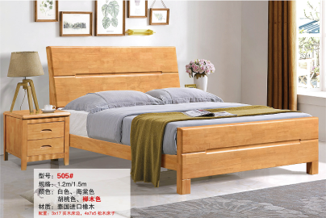 | 1200*2000 | 常规、整体板木结合制作：床屏采用橡胶木落地制作，床屏两角倒圆弧四边圆弧造型；木材应经防虫、干燥处理，无明显虫眼。面板纹理清晰美观大方，拼缝过渡自然；床脚橡胶木落地制作，配床板，床板采用杉木板制作；床横梁杉木 | 11 | 张 |  |  | 急隔
2 | 隔离休息床2 |  | 1500*2000 | 常规、整体板木结合制作：床屏采用橡胶木落地制作，床屏两角倒圆弧四边圆弧造型；木材应经防虫、干燥处理，无明显虫眼。面板纹理清晰美观大方，拼缝过渡自然；床脚橡胶木落地制作，配床板，床板采用杉木板制作；床横梁杉木 | 4 | 张 |  |  | 急隔
3 | 床头柜 | 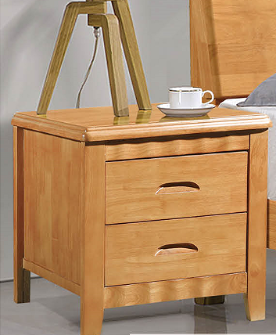 | 常规 | 常规、板木结合制作 | 15 | 个 |  |  | 急隔
4 | 衣柜 |  | 800*605*2100 | 常规、三聚氰胺饰面，基材E1级多层板， | 15 | 组 |  |  | 急隔
合计 |  |  |  |  |  |  |  | 0

 |  |  |  |  |  |  |  | ·

